卡牌基本设定
《悟空》中的卡牌分为英雄卡牌和法术卡牌，其正面效果如下图：
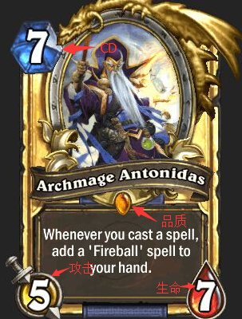
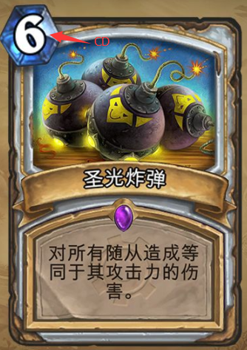

其反面效果如下图： | （背面的舵是有配套动画的）
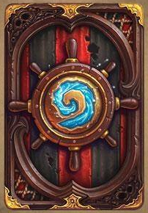

关键要素包括：
【名称】
【描述】
【原画】 | 英雄任务全身像，或者法术示意图。注意部分高级卡牌的原画部分要支持动图模式
【品质】 | 品质分为金、紫、蓝、绿、白五种，使用一颗宝石来表示
【边框】 | 边框反映品质
【攻击】 | 仅英雄，分水火风三种类型，数值个位数
【生命】 | 仅英雄，数值个位数
【费用】 | CD时间，数值个位数

注：不同于炉石传说的魔幻写实风格，整体要和《奔跑吧悟空》现有风格合拍

